상품제안서
메탈 G2 후크 USB메모리 (4GB~64GB) | 상품코드: S25615

 |  |  |  |  |  |  | 02-713-8555 | www.synergygift.co.kr
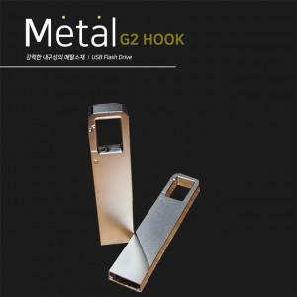

【상세/제작정보】

【인쇄/포장옵션】 | 레이저 / 포장지포장

【공급단가】 | 수량 | 100~ | 300~ | 500~ | 1,000~ | 3,000~
*VAT별도 | 8GB | 4,560원 | 4,480원 | 4,380원 | 4,270원 | 4,190원
 | 16GB | 5,250원 | 5,160원 | 5,040원 | 4,910원 | 4,830원
 | 32GB | 5,620원 | 5,530원 | 5,400원 | 5,260원 | 5,170원
 | 64GB | 6,060원 | 5,960원 | 5,820원 | 5,670원 | 5,570원

【상품 URL】 | https://www.synergygift.co.kr:443/src/goods_detail.php?gdno=25615

